Sheet1
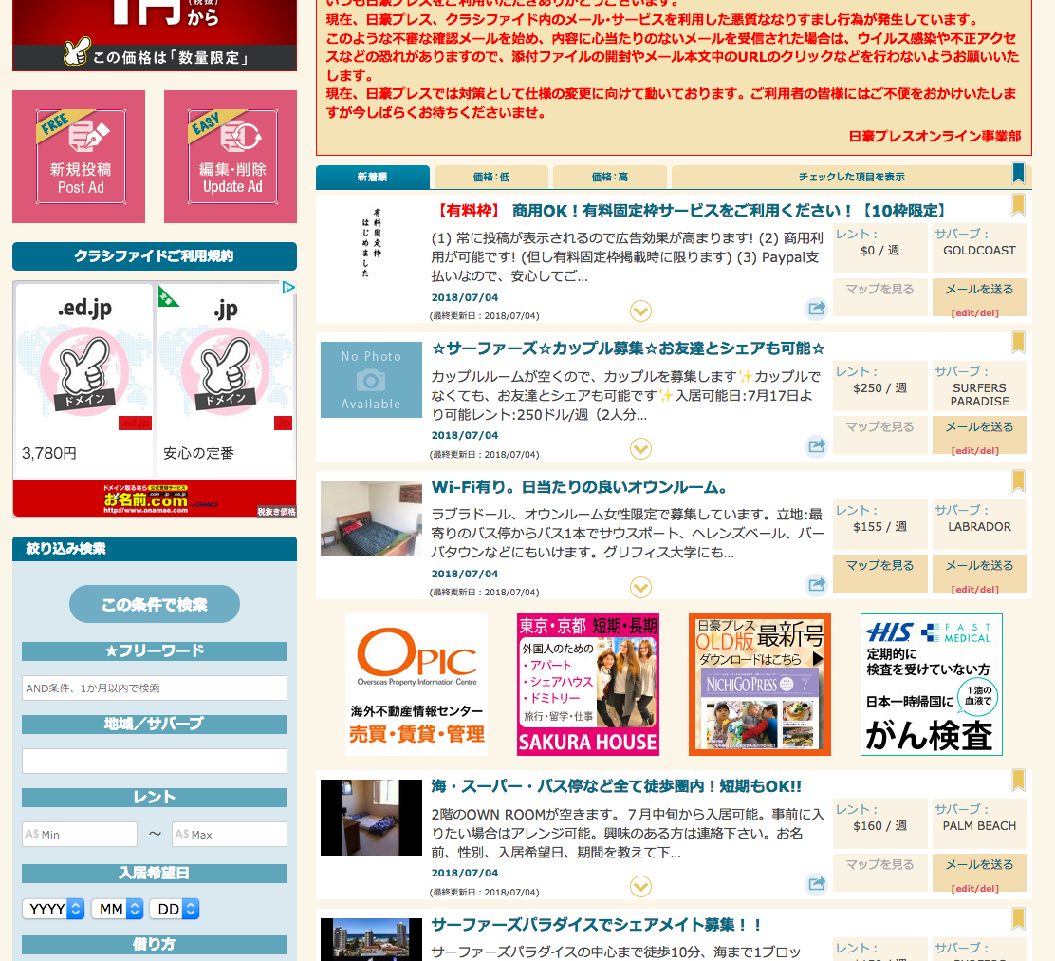

ゴールドコースとで、「有料枠」の場合、
投稿自体を表示しないように修正してください。
Thay đổi để không thể hiện bài đăng trong trường hợp khóa học vàng

表示しない

